Trang_bìa
Posts and Telecommunications Institute of Technology |  |  |  |  |  |  | Thiết kế |  | Tài liệu phát triển |  | Tên hệ thống |  | Xây dựng trò chơi xếp gạch |  |  |  | Người tạo |  | Sang,Linh | Ngày tạo |  | 2023-10-02
 |  |  |  |  |  |  |  |  |  |  |  |  |  |  |  |  | Người cập nhật |  |  | Ngày cập nhật
 |  |  |  |  |  |  |  |  |  |  | Màn hình (ID) |  | SignUp |  | Màn hình (Tên) |  | Màn hình đăng kí

 | QUAN LY SINH VIEN Tài liệu phát triển hệ thống

 | Version 1.0

 |  |  |  |  |  |  |  |  |  | 1. Mục đích |  |  | 7. Giao diện màn hình
 |  |  |  |  |  |  |  |  |  | 2. Giới hạn hoạt động |  |  | 8. Danh sách hạng mục
 |  |  |  |  |  |  |  |  |  | 3. Giới hạn hệ thống |  |  | 9. Khái quát chức năng
 |  |  |  |  |  |  |  |  |  | 4. Chức năng liên quan |  |  | 10. Xử lý chi tiết
 |  |  |  |  |  |  |  |  |  | 5. Không bao gồm
 |  |  |  |  |  |  |  |  |  | 6. Sơ đồ

Posts and Telecommunications Institute of Technology |  |  |  |  |  |  | Thiết kế |  | Tài liệu phát triển |  | Tên hệ thống |  | Xây dựng trang web bán đồng hồ |  |  |  | Người tạo |  | Sang,Linh | Ngày tạo |  | 2023-10-02
 |  |  |  |  |  |  |  |  |  |  |  |  |  |  |  |  | Người cập nhật |  |  | Ngày cập nhật
 |  |  |  |  |  |  |  |  |  |  | Màn hình (ID) |  | SignUp |  | Màn hình (Tên) |  | Màn hình đăng kí

 | Lịch sử chỉnh sửa

 | Ver |  | Ngày cập nhật |  |  | Nội dung cập nhật |  |  |  |  |  |  | Người cập nhật
 |  |  |  |  |  |  |  |  |  |  |  |  |  | Ngày duyệt |  | Người duyệt |  | Ngày duyệt |  |  | Người duyệt
 | 1 |  | 2023-10-05 |  |  | Tạo mới |  |  |  |  |  |  | Khánh

Posts and Telecommunications Institute of Technology |  |  |  |  |  |  | Thiết kế |  | Tài liệu phát triển |  | Tên hệ thống |  | Xây dựng trang web bán đồng hồ |  |  |  | Người tạo |  | Sang,Linh | Ngày tạo |  | 2023-10-02
 |  |  |  |  |  |  |  |  |  |  |  |  |  |  |  |  | Người cập nhật |  |  | Ngày cập nhật
 |  |  |  |  |  |  |  |  |  |  | Màn hình (ID) |  | SignUp |  | Màn hình (Tên) |  | Màn hình đăng kí

 | 1. Mục đích
 |  | - Dùng để người dùng đăng kí tài khoản
 |  | - Người sử dụng nhập tên, email, password, confirmpassword, chọn loại tài khoản muốn đăng kí
 |  | - Sau khi nhấn nút đăng kí, trường hợp phát sinh lỗi thì hiển thị thông báo lỗi, ngược lại di chuyển đến màn hình đăng nhập

 | 2. Giới hạn hoạt động
 |  | Không có

 | 3. Giới hạn hệ thống
 |  | Không có

 | 4. Chức năng liên quan
 |  | Không có

 | 5. Không bao gồm
 |  | Không có

Posts and Telecommunications Institute of Technology |  |  |  |  |  |  | Thiết kế |  | Tài liệu phát triển |  | Tên hệ thống |  | Xây dựng trang web bán đồng hồ |  |  |  | Người tạo |  | Khanh | Ngày tạo |  | 2023-10-05
 |  |  |  |  |  |  |  |  |  |  |  |  |  |  |  |  | Người cập nhật |  |  | Ngày cập nhật
 |  |  |  |  |  |  |  |  |  |  | Màn hình (ID) |  | SignUp |  | Màn hình (Tên) |  | Màn hình đăng kí

Màn hình Sign Up
 | 6. Sơ đồ

Khởi động
hệ thống

Màn hình Trang chủ

Customer

 | Table

 |  |  | № | Loại | Tên |  |  |  |  |  | I/O | Ghi chú
 |  |  | 1 | M | User |  |  | Table quản lý user |  |  | O
 |  |  | 2
 |  |  | 4
 |  |  | 5
 |  |  | 6
 |  |  | 7
 |  |  | 8
 |  |  | 9
 |  |  | 10

 |  |  |  | ※ Loại (M: Master / T: Transaction table / Ⅰ: INI file / W: work table / V: view / S: stored procedures / L: SQL loader / F: file)

Thiết_kế
Posts and Telecommunications Institute of Technology |  |  |  |  |  |  | Thiết kế |  |  |  | Tài liệu phát triển |  |  |  | Tên hệ thống |  |  |  | Xây dựng trang web bán đồng hồ |  |  |  |  | Người tạo | Khánh | Ngày tạo | 2023-10-05
 |  |  |  |  |  |  |  |  |  |  |  |  |  |  |  |  |  |  |  |  |  |  |  | Người cập nhật |  | Ngày cập nhật
 |  |  |  |  |  |  |  |  |  |  |  |  |  |  | Màn hình (ID) |  |  |  | SignUp |  | Màn hình (Tên) |  |  | Màn hình đăng kí

 | 7. Giao diện màn hình

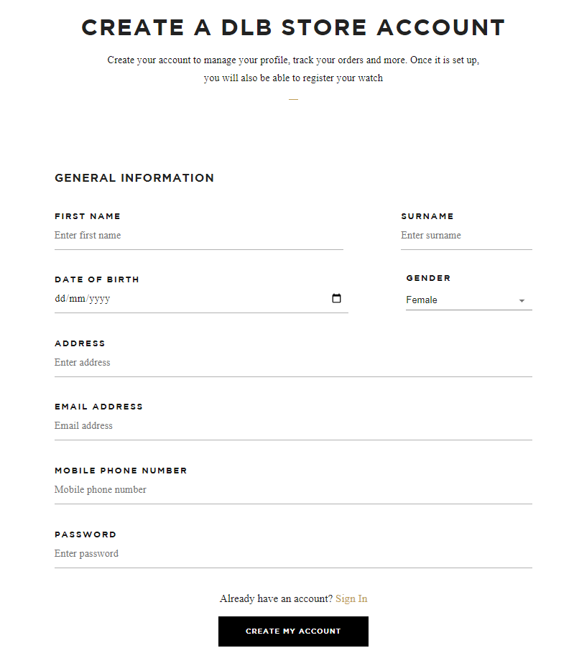

Posts and Telecommunications Institute of Technology |  |  |  |  |  |  | Thiết kế |  |  |  | Tài liệu phát triển |  |  |  | Tên hệ thống |  |  |  | Xây dựng trang web bán đồng hồ |  |  |  |  | Người tạo | Khánh | Ngày tạo | 2023-10-05
 |  |  |  |  |  |  |  |  |  |  |  |  |  |  |  |  |  |  |  |  |  |  |  | Người cập nhật |  | Ngày cập nhật
 |  |  |  |  |  |  |  |  |  |  |  |  |  |  | Màn hình (ID) |  |  |  | SignUp |  | Màn hình (Tên) |  |  | Màn hình đăng kí

 | 8. Danh sách hạng mục

 |  | [Vùng nhập]
 |  | № | Tên hạng mục |  |  |  | Loại dữ liệu |  | Độ dài |  |  | Bắt buộc |  | I/O | Control |  |  | Format |  | Ghi chú
 |  | 1 | First name |  |  |  | Chuỗi chữ |  |  | 15 |  |  | Y | In | TextView
 |  | 2 | Surename |  |  |  | Chuỗi chữ |  |  | 16 |  |  | Y | In | TextView
 |  | 3 | Date of Birth |  |  |  | Date |  |  | 10 |  |  | Y | In | TextView
 |  | 4 | Gender |  |  |  | Chuỗi chữ |  | 15 |  |  | Y |  | In | ComboBox
 |  | 5 | Address |  |  |  | Chuỗi chữ |  | 50 |  |  | Y |  | In | TextView
 |  | 6 | Email Adress |  |  |  | Chuỗi chữ |  | 50 |  |  | Y |  | In | TextView
 |  | 7 | Mobile Phone Number |  |  |  | Chuỗi số |  | 11 |  |  | Y |  | In | TextView
 |  | 8 | Password |  |  |  | Chuỗi chữ |  |  | 32 |  |  | Y | In | TextView |  |  | Password |  | Hiển thị ********

 |  | [Vùng nút]
 |  | № | Tên hạng mục |  |  |  |  |  | Control |  |  |  |  |  |  | Ghi chú
 |  | 1 | Create My Account |  |  |  |  |  | Button
 |  | 2 | Sign In |  |  |  |  |  | Button

Posts and Telecommunications Institute of Technology |  |  |  |  |  |  | Thiết kế |  |  |  | Tài liệu phát triển |  |  |  | Tên hệ thống |  |  |  | Xây dựng trang web bán đồng hồ |  |  |  |  | Người tạo | Khánh | Ngày tạo | 2023-10-05
 |  |  |  |  |  |  |  |  |  |  |  |  |  |  |  |  |  |  |  |  |  |  |  | Người cập nhật |  | Ngày cập nhật
 |  |  |  |  |  |  |  |  |  |  |  |  |  |  | Màn hình (ID) |  |  |  | SignUp |  | Màn hình (Tên) |  |  | Màn hình đăng kí

 | 9. Khái quát chức năng
 |  | (1) Hiển thị ban đầu
 |  |  | 1. Hiển thị màn hình ở trạng thái ban đầu

 |  | (2) Xử lý đăng kí
 |  |  | 1. Nhấn nút Create My Account thì thực hiện xử lý đăng kí
 |  |  | 2. Đăng kí thành công thì di chuyển sang màn hình đăng nhập,
 |  |  | trường hợp phát sinh lỗi thì hiển thị nội dung lỗi, không thực hiện di chuyển màn hình

 |  | (3) Xử lý chuyển sang màn hình đăng nhập

 |  | (4) Xử lý button Sign In
 |  |  | 1. Nhấn nút Sign In thì trở lại trang đăng nhập

Posts and Telecommunications Institute of Technology |  |  |  |  |  |  | Thiết kế |  |  |  | Tài liệu phát triển |  |  |  | Tên hệ thống |  |  |  | Xây dựng trang web bán đồng hồ |  |  |  |  | Người tạo | Khánh | Ngày tạo | 2023-10-05
 |  |  |  |  |  |  |  |  |  |  |  |  |  |  |  |  |  |  |  |  |  |  |  | Người cập nhật |  | Ngày cập nhật
 |  |  |  |  |  |  |  |  |  |  |  |  |  |  | Màn hình (ID) |  |  |  | SignUp |  | Màn hình (Tên) |  |  | Màn hình đăng kí

 | 10. Xử lý chi tiết
 |  | (1) Hiển thị ban đầu
 |  |  | 1. Thực hiện khởi tạo màn hình ban đầu

 |  |  |  | [Vùng nhập]
 |  |  |  | № | Tên hạng mục |  |  |  | Nội dung hiển thị |  |  |  |  |  |  |  |  |  |  | Giá trị |  |  | Sử dụng |  | Ghi chú
 |  |  |  | 1 | First name |  |  |  | First name |  |  |  |  |  |  |  |  |  |  | Blank |  |  | Có thể
 |  |  |  | 2 | Surename |  |  |  | Surename |  |  |  |  |  |  |  |  |  |  | Blank |  |  | Có thể
 |  |  |  | 3 | Date of Birth |  |  |  | Date of Birth |  |  |  |  |  |  |  |  |  |  | Blank |  |  | Có thể
 |  |  |  | 4 | Gender |  |  |  | Gender |  |  |  |  |  |  |  |  |  |  | Male or Female |  |  | Có thể
 |  |  |  | 5 | Address |  |  |  | Address |  |  |  |  |  |  |  |  |  |  | Blank |  |  | Có thể
 |  |  |  | 6 | Email Adress |  |  |  | Email Adress |  |  |  |  |  |  |  |  |  |  | Blank |  |  | Có thể
 |  |  |  | 7 | Mobile Phone Number |  |  |  | Mobile Phone Number |  |  |  |  |  |  |  |  |  |  | Blank |  |  | Có thể
 |  |  |  | 8 | Password |  |  |  | Password |  |  |  |  |  |  |  |  |  |  | Blank |  |  | Có thể

 |  | (2) Xử lý đăng ký
 |  |  | 1. Nhấn nút button Create My Account để thực hiện xử lý
 |  |  | 2. Xử lý check
 |  |  |  | a. Check hạng mục
 |  |  |  | № | Tên hạng mục |  |  |  | Nội dung check |  |  |  |  |  |  |  |  |  |  |  |  | Message
 |  |  |  | 1 | First name |  |  |  | Trường hợp chưa nhập, báo lỗi |  |  |  |  |  |  |  |  |  |  |  |  | CUSSIGNUP_E001
 |  |  |  | 2 | Surename |  |  |  | Trường hợp chưa nhập, báo lỗi |  |  |  |  |  |  |  |  |  |  |  |  | CUSSIGNUP_E001
 |  |  |  | 3 | Date of Birth |  |  |  | Trường hợp chưa nhập, báo lỗi |  |  |  |  |  |  |  |  |  |  |  |  | CUSSIGNUP_E001
 |  |  |  | 4 | Gender |  |  |  | Trường hợp chưa nhập, báo lỗi |  |  |  |  |  |  |  |  |  |  |  |  | CUSSIGNUP_E001
 |  |  |  | 5 | Address |  |  |  | Trường hợp chưa nhập, báo lỗi |  |  |  |  |  |  |  |  |  |  |  |  | CUSSIGNUP_E001
 |  |  |  | 6 | Email Adress |  |  |  | Trường hợp chưa nhập, báo lỗi |  |  |  |  |  |  |  |  |  |  |  |  | CUSSIGNUP_E001
 |  |  |  | 7 | Mobile Phone Number |  |  |  | Trường hợp chưa nhập, báo lỗi |  |  |  |  |  |  |  |  |  |  |  |  | CUSSIGNUP_E001
 |  |  |  | 8 | Password |  |  |  | Trường hợp chưa nhập, báo lỗi |  |  |  |  |  |  |  |  |  |  |  |  | CUSSIGNUP_E001
 |  |  |  | 9 | Số điện thoại |  |  |  | Trường hợp trùng số điện thoại |  |  |  |  |  |  |  |  |  |  |  |  | CUSSIGNUP_ERROR_SDT
 |  |  |  | 10 | Email |  |  |  | Trường hợp trùng email |  |  |  |  |  |  |  |  |  |  |  |  | CUSSIGNUP_ERROR_EMAIL
 |  |  | 3. Xử lý đăng nhập
 |  |  |  | Đối tượng |  |  |  | Truy xuất
 |  |  |  | User |  |  |  |  | PlayerModel.firstname |  |  |  |  |  |  |  | ＝ | [Vùng nhập].text.toString()
 |  |  |  |  |  |  |  |  | PlayerModel.surname |  |  |  |  |  |  |  | ＝ | [Vùng nhập].text.toString()
 |  |  |  |  |  |  |  |  | PlayerModel.dob |  |  |  |  |  |  |  | ＝ | [Vùng nhập].text.toString()
 |  |  |  |  |  |  |  |  | PlayerModel.gender |  |  |  |  |  |  |  | ＝ | [Vùng nhập].text.toString()
 |  |  |  |  |  |  |  |  | PlayerModel.address |  |  |  |  |  |  |  | ＝ | [Vùng nhập].text.toString()
 |  |  |  |  |  |  |  |  | PlayerModel.email |  |  |  |  |  |  |  | ＝ | [Vùng nhập].text.toString()
 |  |  |  |  |  |  |  |  | PlayerModel.phone |  |  |  |  |  |  |  | ＝ | [Vùng nhập].text.toString()
 |  |  |  |  |  |  |  |  | PlayerModel.password |  |  |  |  |  |  |  | ＝ | [Vùng nhập].text.toString()

 |  |  |  | a. Truy vấn SQL Authentication qua đối tượng của lớp SQLManager
 |  |  |  |  | Câu truy vấn: SQLManager.Login(firstname,surname,dob,gender,address,email,phone, password)
 |  |  |  |  | - Nếu thành công: lưu user và chuyển vào màn hình chính
 |  |  |  |  | - Nếu thất bại: thông báo tại màn hình này
 |  |  |  | Thông báo |  | Trường hợp |  |  |  |  |  |  |  |  |  |  |  |  |  |  |  | Message Code
 |  |  |  | SUCCESS |  | Đăng kí thành công |  |  |  |  |  |  |  |  |  |  |  |  |  |  |  | CUSSIGNUP_SUCCESS
 |  |  |  | FAIL |  | Phone hoặc Email đã tồn tại |  |  |  |  |  |  |  |  |  |  |  |  |  |  |  | CUSSIGNUP_ERROR
 |  |  |  |  |  | Lỗi Server |  |  |  |  |  |  |  |  |  |  |  |  |  |  |  | ERROR_E001

 |  | (3) Xử lý button Back
 |  |  | Nhấn vào button Sign In thì quay trở lại màn hình đăng nhập

